Customers
CustomerName | CustomerCode | Address | ContactPerson | Phone | Email | Production_2025 | Production_2026 | In_Production | Level | Update_date
PL | Polypack | Korea | Hong | 010-xxxx-xxxx | polypack11115@gmail.com | 1400000 | 100000 | 80000 | A | 2026-02-28

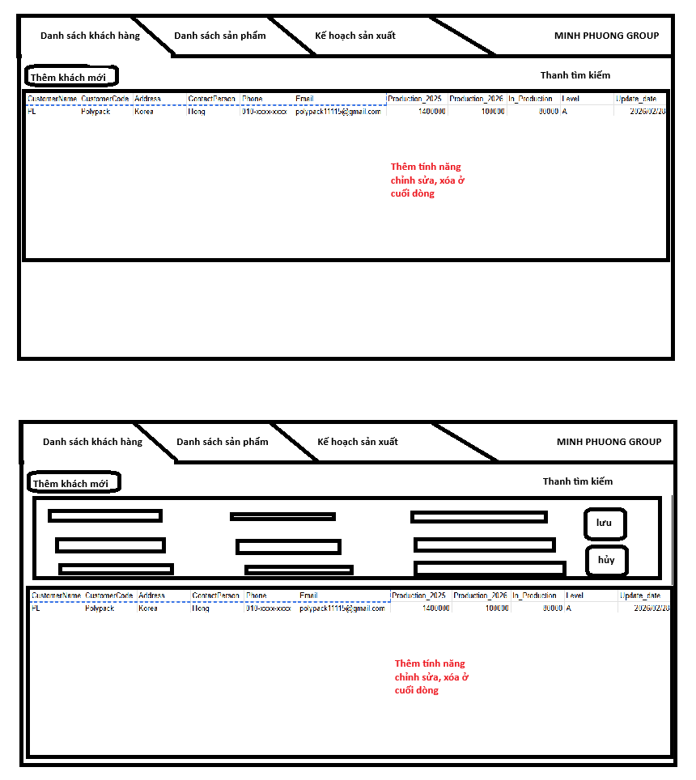
Màn hình Customers

Khi click vào thêm khách mới hiển thị form nhập liệu

Products
CustomerCode | Productname | Productcode | S.W.L | Type | Sewing | SpecOther | SpecInner | Color | Liner | Print | Top | Bottom | Packing | Other | Update_date
FL | Lotte Starex 600kg | LAM001 | 600kg | Rope | Inside | 96*96*129 | 93*93*118 | BG | 0.05*190*280 | Có | 40*55 | 40*40 | 100 | Chú ý vị trí pocket | 2026-03-01

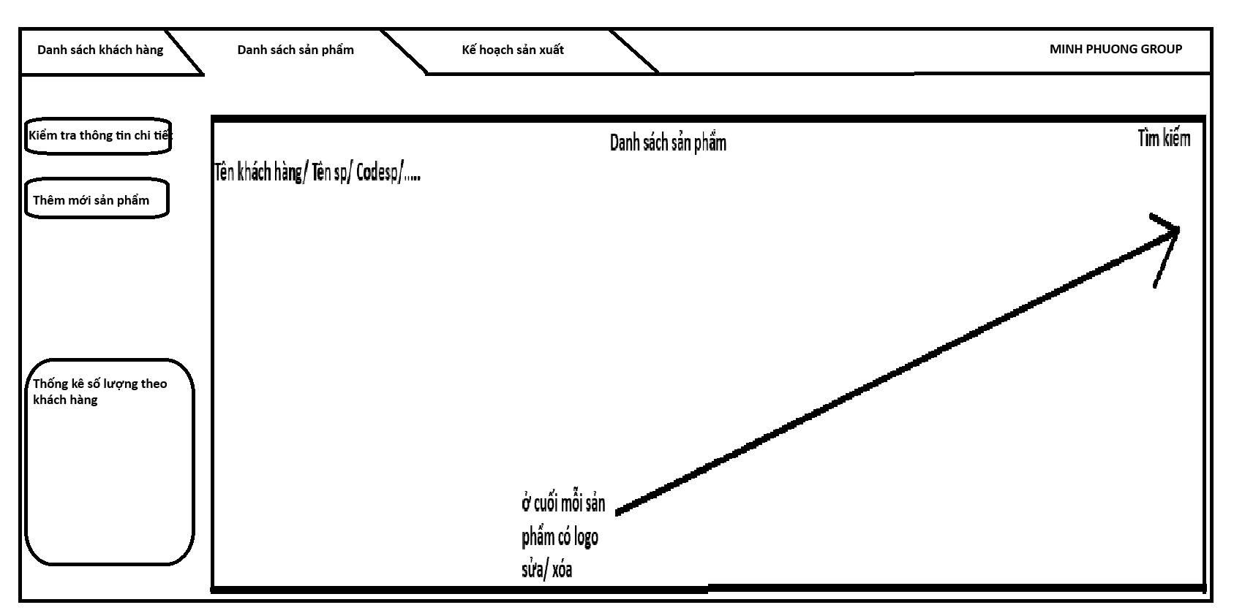

 |  |  | Thắc mắc | kiểu chọn | kiểu nhập | Tự động điền có tính năng sửa

1. Products | 1
CustomerCode | Productname | Productcode | S.W.L | Type | Sewing | SpecOther | SpecInner | Color | Liner | Print | Top | Bottom | Packing | Other | Update_date
1 | 2 | 3 | 4 | 5 | 6 | 7 | 8 | 9 | 10 | 11 | 12 | 13 | 14 | 15 | 16
 |  |  |  |  |  |  | aaa*bbb*ccc |  |  |  | aa*bb
FL | Lotte Starex 600kg | LAM001 | 600kg | Belt Rope |  | 96*96*129 | 93*93*118 | BG | 0.05*190*280 | Có | 40*55 | 40*40 | 100 | Chú ý vị trí pocket | 2026-03-01
2.Products_S
ProductCode | Item | MaterialGroup | Spec | Item_Size | Lami | Item_Color | Unit Weight(kg) | Q'ty(m or m2) | PCS (EA) | WT (kg) | Other | << tham khảo bảng bên dưới
1 | 2 | 3 | 4 | 5 | 6 | 7 | 8 | 9 | 10 | 11 | 12
Vải | Vải thân dài | Vải | 1350D*14*14 | 99*130 | Không | BG | #REF! | #REF! | 1 | #REF!

1.5 | 1.6 | 1.11 |  | 2.2 |  | 2.3
Type | Sewing | Print |  | Item | Spec | Item_size |  | Ví dụ | Item_color | Ví dụ BG | Mater | 1 | 2 |  | 4 | 5 | 6 | 7 | 8 | 9
Belt Upanel | OutSide | Yes |  | Thân dài | Nhập 1 lần đầu tự cập nhật các item còn lại tuy nhiên để trạng thái có thể sửa | =(1.8a+8)*(1.8c+1.8b+1.8c+10) |  | 101*339 | =1.9 | BG | PP Cloth | Spec | Item_Size | Lami | Item_Color | Unit Weight(kg) | Q'ty(m or m2) | PCS (EA) | WT (kg) | Other
Rope Upanel | InSide | No |  | Thân ngắn |  | =(1.8a+8)*(1.8c+9) |  | 101*127 | =1.9 | BG | Tarpaulin | Spec | Item_Size | Lami | Item_Color | Unit Weight(kg) | Q'ty(m or m2) | PCS (EA) | WT (kg) | Other
Belt Tubular | Other ( nhập ) |  |  | Thân ống |  | =((1.8a+1.8b)*2)*((1.8c+8)) |  | 372*126 | =1.9 | BG | PE Liner | Spec |  |  |  | Unit Weight(kg) |  |  | WT (kg) | Other
Rope Tubular |  |  |  | Thân trước sau |  | =(1.8a+8)*(1.8c+9) |  | 101*127 | =1.9 | BG | PP Rope | Spec | Item_Size |  | Item_Color | Unit Weight(kg) | Q'ty(m or m2) |  | WT (kg) | Other
4 Panel |  |  |  | Thân mặt cạnh |  | =(1.8b+8)*(1.8c+9) |  | 101*127 | =1.9 | BG | PP Tape | Spec | Item_Size |  | Item_Color | Unit Weight(kg) | Q'ty(m or m2) |  | WT (kg) | Other
Belt Circular |  |  |  | Thân quây |  | =((1.8a+1.8b)*2+8)*(1.8c+9) |  | 380*127 | =1.9 | BG | Thread | Spec |  |  |  |  |  |  | WT (kg) | Other
Rope Circular |  |  |  | Miệng xả tròn |  | =(1.8a+8)*(1.8b+8) |  | 101*101 | =1.9 | BG | Slider | Spec | Item_Size |  |  | Unit Weight(kg) | Q'ty(m or m2) |  | WT (kg) | Other
Bao cuốn |  |  |  | Đáy xả tròn |  | '=(1.8a+8)*(1.8b+8) |  | 101*101 | =1.9 | BG | Label | Spec |  |  |  | Unit Weight(kg) |  |  | WT (kg) | Other
Other( nhập) |  |  |  | Miệng xả chéo |  | '=(1.8a+8)*(1.8b+8) |  | 101*101 | =1.9 | BG | Vải lưới | Spec | Item_Size |  | Item_Color | Unit Weight(kg) | Q'ty(m or m2) |  | WT (kg) | Other
 |  |  |  | Đáy xả chéo |  | '=(1.8a+8)*(1.8b+8) |  | 101*101 | =1.9 | BG
 |  |  |  | Bocang |  | nhập dạng aa*bb |  | 10*10 | =1.9 | BG
 |  |  |  | Đáp đai |  | nhập dạng aa*bb |  | 10*11 | =1.9 | BG
 |  |  |  | Tucong M |  | nhập dạng aa*bb |  | 10*12 | =1.9 | BG
 |  |  |  | Tucong Đ |  | nhập dạng aa*bb |  | 10*13 | =1.9 | BG
 |  |  |  | TCM | Nhập 1 lần đầu tự cập nhật các item còn lại tuy nhiên để trạng thái có thể sửa | =(1.12a*3.14+8)*(1.12b+5) |  | 134*60 | Nhập ( để mặc định là WT )
 |  |  |  | TCĐ |  | =(1.13a*3.14+8)*(1.13b+5) |  | 134*45 | Nhập ( để mặc định là WT ) |  | Bảng Unit Weigt(kg)
 |  |  |  | Tapchi |  | Nhập dạng aa*bb |  | 10*10 | Nhập ( để mặc định là WT ) |  | PP Cloth | Ví dụ : Spec vải 1350D*14*14 |  | UW= 1350*(14+14)*0.091*0.05/1000 |  |  | 0.17199 | Nếu Lami có thì + 0.025 |  | 0.19699
 |  |  |  | Tấm chống bẩn |  | Nhập dạng aa*bb |  | 10*11 | Nhập ( để mặc định là WT ) |  | Tarpaulin | Spec vải có dạng " PE aD*b*c " |  | UW= a*(b+c)*0.091*0.06/1000 |  | PE 800D*8*8 | 0.06988 | Không phụ thuộc vào lami
 |  |  |  | POCKET | Nhập text | Nhập dạng aa*bb |  | 10*12 | Nhập ( để mặc định là WT ) |  | PE Liner | Spec có dạng a*b*c |  | UW=a*b*c*2*926/10000000 |  |  | 0.492632
 |  |  |  | LINER |  | =1.10 |  | 0.05*190*280 |  |  | PP Rope | Bảng chọn có sẵn định lượng
 | C |  |  | Chạc M | Chọn | Nhập dạng aaa |  | 180 | Nhập ( để mặc định là WT ) |  | PP Tape | Mặc định = 0.006
 |  |  |  | Chạc Đ | Chọn | Nhập dạng aaa |  | 100 | Nhập ( để mặc định là WT ) |  | Slider | Bảng chọn có sẵn định lượng
 |  |  |  | Tape M | Chọn | Nhập dạng aaa |  | 100 | Nhập ( để mặc định là BG) |  | Label | 0
 |  |  |  | Tape Đ | Chọn | Nhập dạng aaa |  | 100 | Nhập ( để mặc định là BG) |  | Vải lưới | Nhập
 |  |  |  | Chạc | Chọn | Nhập dạng aaa |  | 100 | Nhập ( để mặc định là WT )
 |  |  |  | Chạc nâng | Chọn | Nhập dạng aaa |  | 100 | Nhập ( để mặc định là WT ) |  | Bảng Q'ty(m or m2)
 |  |  |  | Đai nâng | Chọn | Nhập dạng aaa |  | 100 | Nhập ( để mặc định là BG) |  | PP Cloth | Ví dụ Itemsize là dạng a*b => Qty=a*b
 |  |  |  | Đai bo thân | Chọn | Nhập dạng aaa |  | 100 | Nhập ( để mặc định là BG) |  | Tarpaulin | Ví dụ Itemsize là dạng a*b => Qty=a*b
 |  |  |  | Đai bo miệng | Chọn | Nhập dạng aaa |  | 100 | Nhập ( để mặc định là BG) |  | PP Rope | Ví dụ Itemsize là dạng a => Qty=a
 |  |  |  | Đai bo đáy | Chọn | Nhập dạng aaa |  | 100 | Nhập ( để mặc định là BG) |  | PP Tape | Ví dụ Itemsize là dạng a => Qty=a
 |  |  |  | Đai ngang | Chọn | Nhập dạng aaa |  | 100 | Nhập ( để mặc định là BG) |  | Slider | Ví dụ Itemsize là dạng a => Qty=a
 |  |  |  | Đai | Chọn | Nhập dạng aaa |  | 100 | Nhập ( để mặc định là BG) |  | Label | Ví dụ Itemsize là dạng a => Qty=a
 |  |  |  | Tấm chống phình | Nhập text | Nhập dạng aa*bb |  | 40*40 | Nhập ( để mặc định là WT ) |  | Vải lưới | Ví dụ Itemsize là dạng a => Qty=a
 |  |  |  | Mếch | Nhập text | nhập dạng aaa |  | 500
 |  |  |  | Dây chống xì | Nhập text | nhập dạng aaa |  | 5000 |  |  | Bảng PCS
 |  |  |  | Nhám | Nhập text | nhập dạng aaa |  | 40 |  |  | Nhập
 |  |  |  | P.V.C | Nhập text | nhập dạng aaa |  | 12
 |  |  |  | Chỉ may | Chọn |  |  |  |  |  | Cột WT
 |  |  |  | Label | Chọn |  |  |  |  |  | PP Cloth | = Q'ty* PCS*Unit Weight
 |  |  |  |  |  |  |  |  |  |  | Tarpaulin | = Q'ty* PCS*Unit Weight
 |  |  |  |  |  |  |  |  |  |  | PE Liner | = Q'ty* PCS*Unit Weight
 |  |  |  |  |  |  |  |  |  |  | PP Rope | = Q'ty* PCS*Unit Weight
 |  |  |  |  |  |  |  |  |  |  | PP Tape | = Q'ty* PCS*Unit Weight
 |  |  |  |  |  |  |  |  |  |  | Slider | = Q'ty* PCS*Unit Weight
 |  |  |  |  |  |  |  |  |  |  | Label | 0
 |  |  |  |  |  |  |  |  |  |  | Vải lưới | = Q'ty* PCS*Unit Weight

 |  |  |  |  |  |  |  |  |  |  | Spec chạc
 |  |  |  |  |  |  |  |  |  |  | 3mm | 0.007
 |  |  |  |  |  |  |  |  |  |  | 5mm | 0.013
 |  |  |  |  |  |  |  |  |  |  | 8mm | 0.056
 |  |  |  |  |  |  |  |  |  |  | 10mm | 0.06
 |  |  |  |  |  |  |  |  |  |  | 11mm | 0.063
 |  |  |  |  |  |  |  |  |  |  | 12mm | 0.065
 |  |  |  |  |  |  |  |  |  |  | 14mm | 0.085

 |  |  |  |  |  |  |  |  |  |  | Spec đai
 |  |  |  |  |  |  |  |  |  |  | 50mm 25gr | 0.025
 |  |  |  |  |  |  |  |  |  |  | 50mm 30gr | 0.03
 |  |  |  |  |  |  |  |  |  |  | 50mm 36gr | 0.036
 |  |  |  |  |  |  |  |  |  |  | 70mm 45gr | 0.045
 |  |  |  |  |  |  |  |  |  |  | 70mm 48gr | 0.048
 |  |  |  |  |  |  |  |  |  |  | 70mm 50gr | 0.05
 |  |  |  |  |  |  |  |  |  |  | 10mm 60gr | 0.06

Products_S
ProductCode | Item | MaterialGroup | Spec | Item_Size | Lami | Item_Color | Unit Weight(kg) | Q'ty(m or m2) | PCS (EA) | WT (kg) | Other
LAM001 | Vải thân dài | Vải | 1350D*14*14 | 99*130 | Không | BG | #REF! | #REF! | 1 | #REF!
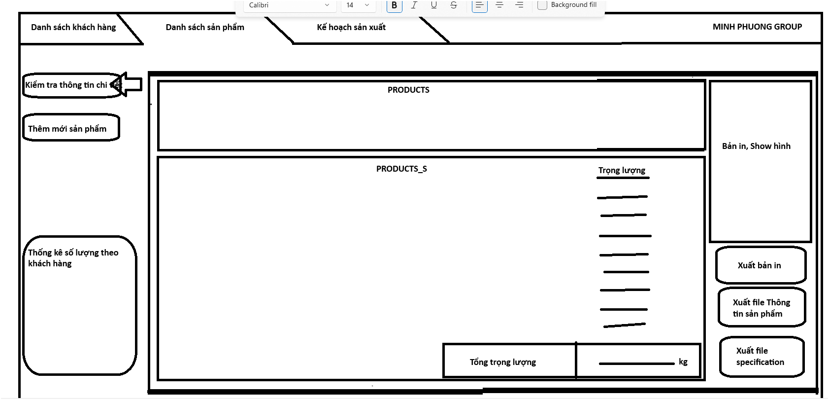

 |  |  |  |  |  |  |  |  |  |  |  | Thêm nút sửa

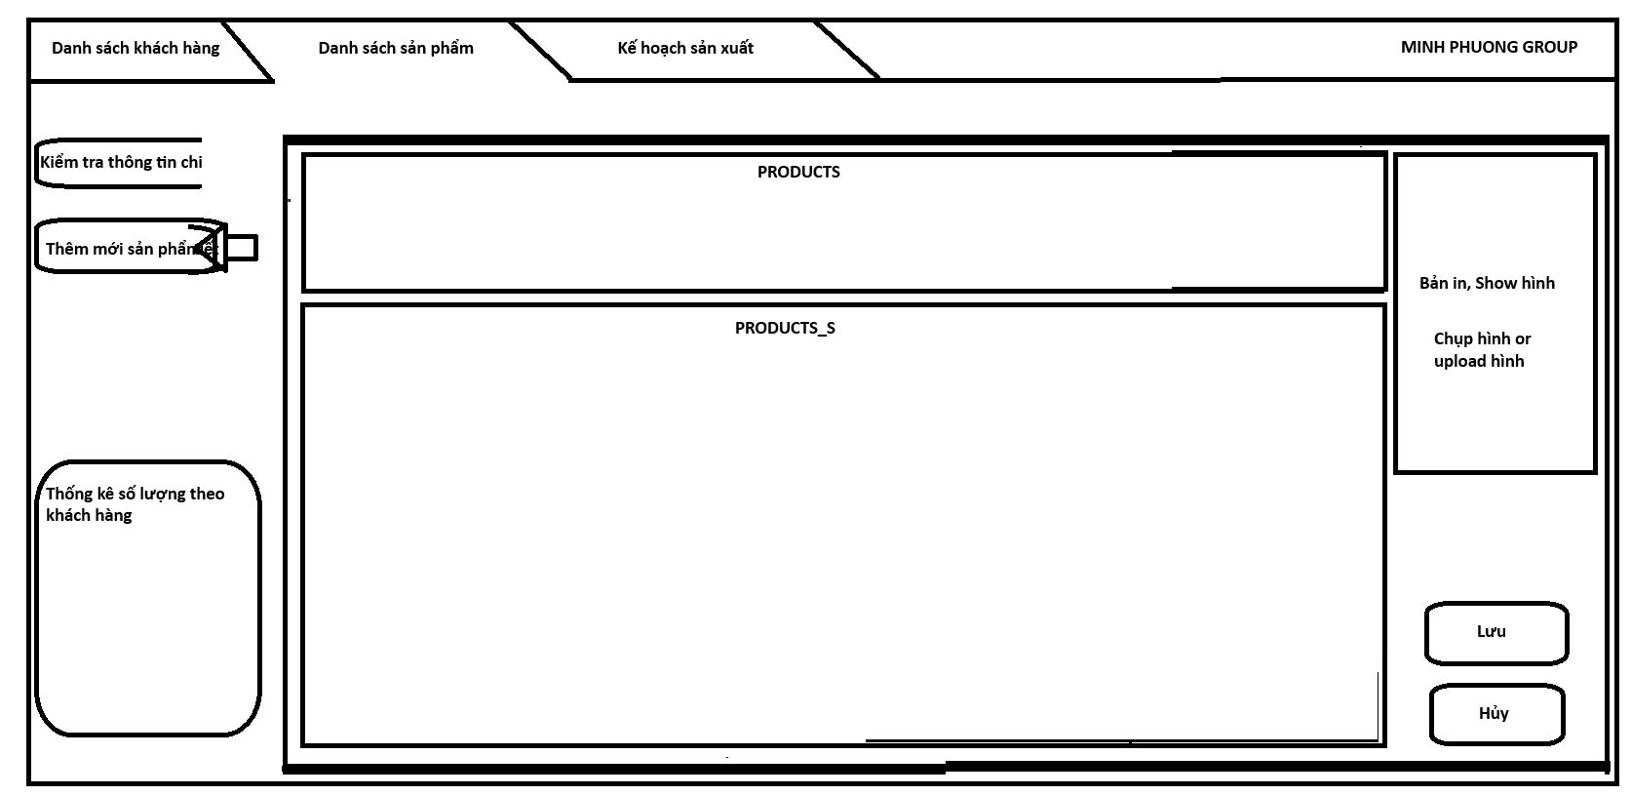

작성자 : ㈜ 폴리팩 | 백중량 : kg |  |  |  |  |  |  |  |  |  |  |  | 20년 01월 28일
대성광보 무인쇄 |  |  |  | 대 성 광보 |  | Bulkconbag 생산의뢰서 |  |  |  | 단위:cm | 인 쇄 사 양
 |  |  |  | 작성일자 | 20년01월28일 |  | 소 요 자 재 |  | 자 재 규 격 | 비 고 | 색상 | 군청색 | 색도 | 1도/1면
 |  |  |  | 생의번호 |  | 1 | 대 판 | PP | 1300D 13x12x180 베이지 | beige | 앞 면 인 쇄
 |  |  |  | 베트남C/N |  |  |  |  |  | beige | 없 음
 |  |  |  | 수 량 |  | 2 | 하 판 | PP | 1300D 13x12x98 베이지 | beige
 |  |  |  | 규 격 | 90*90*140 | 3 | 상 판 | PP | 1300D 13x12x98 베이지 | beige
 |  |  |  | 내 용 물 |  | 4 | 상부크로스마감 | PP | 1300D 13x12x98 베이지 | beige
 |  |  |  | 주 입 구 | Φ45 x 55 | 5 | 하부크로스마감 | PP | 1300D 13x12x98 베이지 | beige
 |  |  |  | 배 출 구 | Φ45 x 55 | 6 | 주 입 구 | PE | 850D 8x8/SQ.INCH N/WHITE | IN-Lami
 |  |  |  | S. W. L | 500kg | 7 | 배 출 구 | PE | 850D 8x8/SQ.INCH N/WHITE | 〃
 |  |  |  | 출 고 일 |  | 8 | ROPE 리프트 | PP | 12 mm WIDTH WHITE ,4.8 M | WHITE
 |  |  |  | 도 착 지 |  | 9 | 라운드벨트
 |  |  |  | 포 장 | 100pcs | 10 | 링벨트(고리)
 |  |  |  | P . E | 0.05*185*330 | 11 | 고리로프
 |  |  |  | LINER |  | 12 | 주입구테이프 | PP | 20 mm / 1M | WHITE | 뒷 면 인 쇄
 |  |  |  |  |  | 13 | 배출구테이프 | PP | 20 mm / 1M | WHITE | 없 음
 |  |  |  | (선적마크) |  | 14 | 보 강 대 | PP | 1300D 13x12/SQ.INCH LAMI | BEIGE
 |  |  |  | 품명 |  | 15 | 주입구 로프 | PP | 5 mm DIA ROPE WHITE | 1.7M
 |  |  |  | 수량 | 100PCS | 16 | 배출구 로프 | PP | 5 mm DIA ROPE WHITE | 1.7M
 |  |  |  | 제조일 | 200 . . | 17 | 보 호 로 프
 |  |  | ` | 제조업체 |  | 18 | P E 호스 |  | 13 mm DIA HOSE WHITE | 3cm
 |  |  |  |  |  | 19 | 뚜 껑 | PP | 1300D 13X12/ 베이지 | 30X30
 |  |  |  | 결 |  | 20 | POCKET | PE | 20*25 (내경기준) | 1EA
 |  |  |  |  |  | 21 | 라 벨 |  | vietnam + 분리배출마크 | 1EA
 |  |  |  | 재 |  | 22 | 봉 사 실 |  | 1000D/2합
 |  |  |  |  |  | 23 | 오염방지천 |  | 없 음

Production_Plan
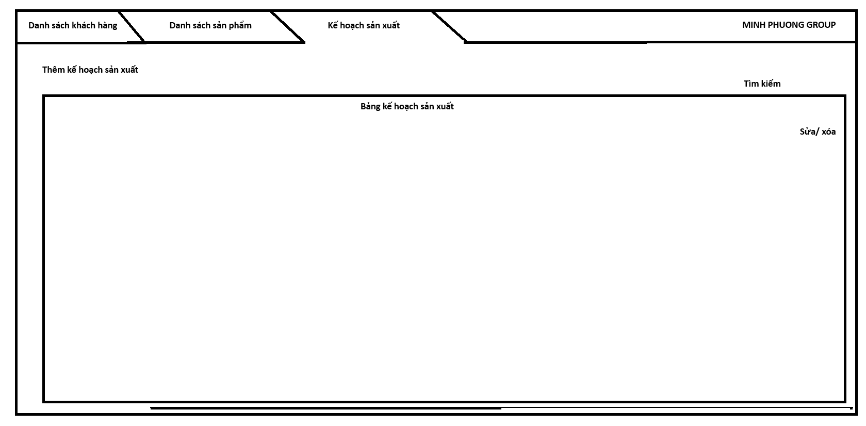
CustomerCode | LOT | ETD | ETA | ContP_Date | Productcode | OrderQ'ty (PCS) | SpecInner | Liner | Print | Label | SewingType | Packing | Status | Update_date | Update_person

